ご案内
影響額_試算表（最終保障供給契約）のご案内

■ | こちらの試算表では，お客さまのご契約内容や，過去のご使用量をもとに最終保障供給契約の電気料金を試算することが出来ます。

■ | 試算をご希望の場合は，以下の項番順にお進みください。

 | Ⅰ．必要資料のご案内
 |  |  | ・ 試算にあたって電気料金等請求書のご確認いただきたい箇所を紹介しております。

 | Ⅱ．試算諸元入力
 |  |  | ・ 試算にあたって必要な情報をご入力いただく画面です。
 |  |  | ・ 入力する情報については，「Ⅰ．必要資料のご案内」および当社ＨＰをご確認ください。

 | Ⅲ．影響額試算結果
 |  |  | ・ 「Ⅱ．試算諸元入力」でご入力いただいた過去のご使用量等をもとに試算した結果を表示致します。

■ | 留意事項
 | ・本影響額試算による電力量料金の算定において，試算に使用する以下の市場価格調整単価が0.01円以上の場合（卸電力取引市場価格が高騰時）は，
 | 料金見直し前後の影響額は０円となりますので，試算される場合には予めご了承下さい。

 |  | ＜市場価格調整単価のお知らせ＞
 |  |  | https://www.tepco.co.jp/pg/consignment/lr/index.html

 |  |  | ～ 市場価格調整単価 掲載例 ～
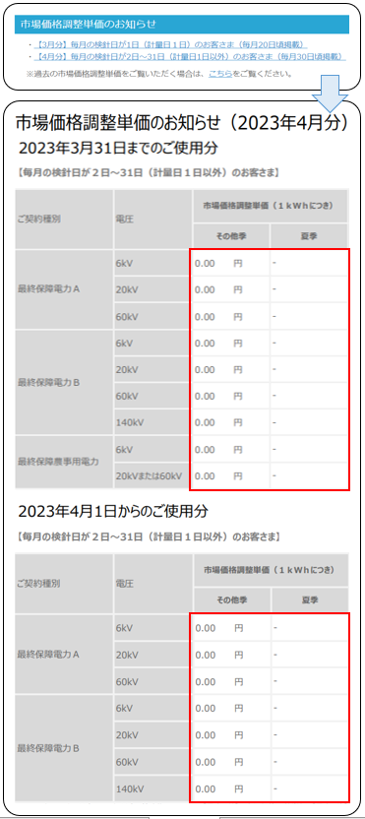
次ページ
「Ⅰ．必要資料のご案内」

Ⅰ．必要資料のご案内
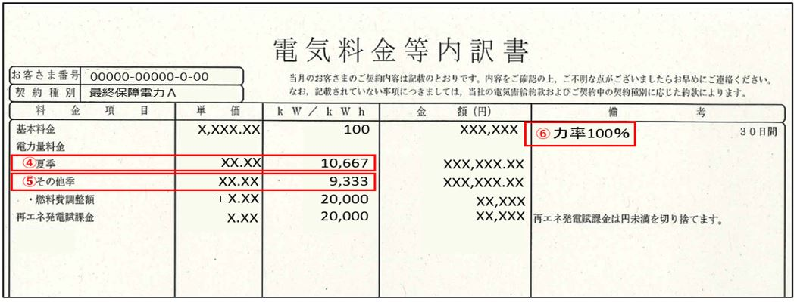
Ⅰ．必要資料のご案内

次ページ
「Ⅱ．試算諸元入力」
■ | 以下，「電気料金等請求書」をご準備いただき，①～⑥のとおり試算に必要な情報をご確認ください。

 |  | ①契約種別，②契約電力，③供給電圧，④使用電力量(夏季)，⑤使用電力量(その他季)，⑥力率

 |  |  | 【電気料金等請求書（表面）】
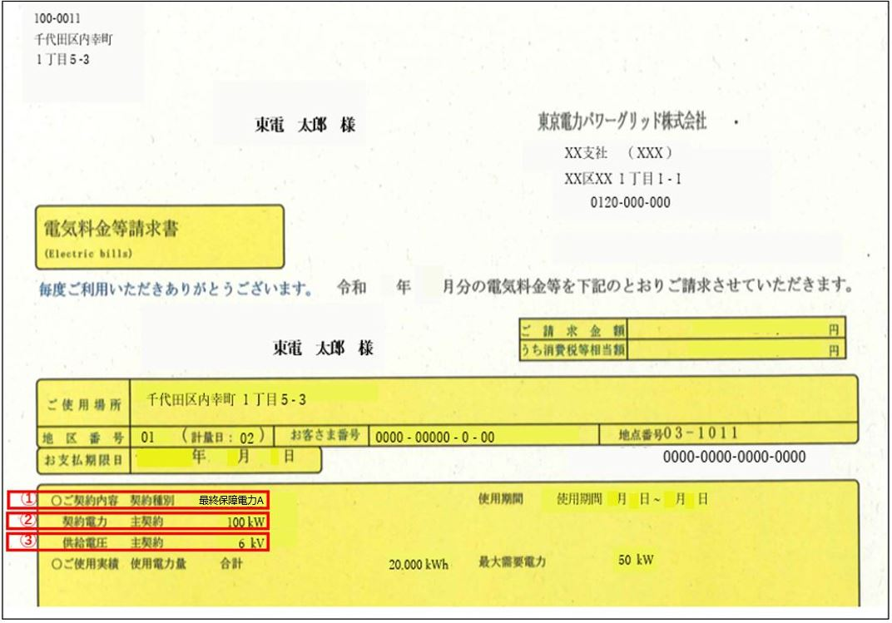

 |  |  | 【電気料金等請求書（裏面）】

Ⅱ．試算諸元入力
Ⅱ．試算諸元入力

次ページ
「Ⅲ．影響額試算結果」

以下 |  |  |  | 部分に試算するための各諸元をご入力ください。

ステップ１
 | １．契約諸元
 |  | ① | 契約種別 |  | 最終保障電力Ａ |  | （プルダウンより選択）
 |  | ② | 契約電力 |  | 100 | kW | （半角数値を手入力）
 |  | ③ | 供給電圧 |  | 6 | kV | （プルダウンより選択）
 |  | ④ | 使用電力量(夏季) |  | 10,667 | kWh | （半角数値を手入力）
 |  | ⑤ | 使用電力量(その他季) |  | 9,333 | kWh | （半角数値を手入力）
 |  | ⑥ | 力率 |  | 100 | ％ | （半角数値を手入力）

Ⅲ．影響額試算結果
Ⅲ．影響額試算結果

【試算条件】
 | 契約種別 |  | 最終保障電力Ａ |  |  |  | 使用電力量（夏季） |  |  | 10,667 |  | kWh
 | 契約電力 |  | 100 |  | kW |  | 使用電力量（その他季） |  |  | 9,333 |  | kWh
 | 供給電圧 |  | 6 |  | kV |  | 力率 |  |  | 100 |  | ％

【料金単価】
 |  |  |  | 見直し前（2022.9.1実施） |  |  |  |  | 見直し後（2023.4.1実施）
 | 基本料金 |  |  | 2,057.00 |  |  |  | 円/kW | 2,177.24 |  | 円/kW
 | 電力量料金（夏季） |  |  | 20.04 |  |  |  | 円/kWh | 26.34 |  | 円/kWh
 | 電力量料金（その他季） |  |  | 18.67 |  |  |  | 円/kWh | 24.97 |  | 円/kWh
 | 再生可能エネルギー発電促進賦課金単価 |  |  | 3.45 |  |  |  | 円/kWh | 3.45 |  | 円/kWh
 | 燃料費(等)調整単価 |  |  | 6.40 |  |  |  | 円/kWh | 0.90 |  | 円/kWh
 | 市場価格調整単価(夏季) |  |  | 0.00 |  |  |  | 円/kWh | 0.00 |  | 円/kWh
 | 市場価格調整単価(その他季) |  |  | 0.00 |  |  |  | 円/kWh | 0.00 |  | 円/kWh
 | ※ | 本影響額試算に使用する赤枠内の各単価については，見直し後（2023年4月以降）の各単価が燃料価格や卸電力取引
 |  | 市場価格等により変動することから，2023年4月分の電気料金に適用される諸元（燃料価格や卸電力取引市場価格等）
 |  | を基準（固定値）として試算いたします。
 | ※ | 市場価格調整単価については，【毎月の検針日が2日～31日（計量日1日以外）のお客さま】を基準値としております。
 | ※ | 供給電圧が6kVの場合の燃料費(等)調整単価には，国による電気・ガス価格激変緩和対策事業における値引きが含まれて
 |  | おります。

【試算結果】
 |  |  |  | 見直し前（2022.9.1実施） |  |  |  |  | 見直し後（2023.4.1実施）
 | 基本料金（力率割引および割増し後） |  |  | 174,845.00 |  |  |  | 円 | 185,065.40 |  | 円
 | 電力量料金 |  |  | 388,013.79 |  |  |  | 円 | 514,013.79 |  | 円
 | 燃料費(等)調整額 |  |  | 128,000.00 |  |  |  | 円 | 18,000.00 |  | 円
 | 市場価格調整額 |  |  | 0.00 |  |  |  | 円 | 0.00 |  | 円
 | 再生可能エネルギー発電促進賦課金 |  |  | 69,000 |  |  |  | 円 | 69,000 |  | 円
 | 電気料金総額 |  |  | 759,858 |  |  |  | 円 | 786,079 |  | 円

【料金見直し影響】
 | 影響額（ 見直し後 － 見直し前 ） |  |  |  |  | 26,221 |  |  |  |  | 円
 | 影響率 |  |  |  |  | 3.5 |  |  |  |  | ％

【留意事項】
 | ・ | 本試算は，お客さまの過去月のご使用量から試算した参考値であり，今後のお客さまの電気のご使用状況，卸電力取引
 |  | 市場価格の変動や燃料費(等)調整単価の変動によって値は変わります。
 | ・ | 消費税等相当額が含まれております。
 | ・ | 最終保障予備電力の金額は含まれておりません。

